Prueba 2
Ronda | Jugador |  | Dados |  |  | NP | BVAD |  | ronda |  | totales | notas
1 | 1 |  | 3 | 1 | 6 | 1 | 0 |  | 10
1 | 1 |  |  |  |  | 0 | 0 |  | 0
1 | 1 |  |  |  |  | 0 | 0 |  | 0
1 | 1 |  |  |  |  | 0 | 0 |  | 0 |  | 0
1 | 2 |  | 3 | 2 | 3 | 0 | 0 |  | 8
1 | 2 |  | 2 | 6 | 6 | 0 | 0 |  | 14
1 | 2 |  | 3 | 6 | 4 | 0 | 0 |  | 13
1 | 2 |  | 4 | 1 | 1 | 2 | 0 |  | 6 |  | 0
2 | 1 |  | 4 | 3 | 1 | 0 | 0 |  | 8
2 | 1 |  | 1 | 3 | 6 | 0 | 0 |  | 10
2 | 1 |  | 4 | 6 | 5 | 0 | 0 |  | 15
2 | 1 |  | 5 | 5 | 5 | 0 | 1 | D | 15 | * 2 = 30 | 63 | FUNCIONA CORRECTAMENTE QUE EL OPONENTE YA TIENE 2 DADOS, Y NO SE LE PUEDEN SACAR MÁS
2 | 2 |  | 3 | 4 |  | 0 | 0 |  | 7
2 | 2 |  | 3 | 5 |  | 0 | 0 |  | 8
2 | 2 |  | 6 | 2 |  | 1 | 0 |  | 8 |  | 0
2 | 2 |  |  |  |  | 0 | 0 |  | 0
3 | 1 |  | 4 | 2 | 2 | 0 | 0 |  | 8
3 | 1 |  | 6 | 6 | 4 | 0 | 0 |  | 16 |  | 87
3 | 1 |  |  |  |  | 0 | 0 |  | 0
3 | 1 |  |  |  |  | 0 | 0 |  | 0
3 | 2 |  | 4 | 1 | 3 | 1 | 0 |  | 8 |  | 0
3 | 2 |  |  |  |  | 0 | 0 |  | 0
3 | 2 |  |  |  |  | 0 | 0 |  | 0
3 | 2 |  |  |  |  | 0 | 0 |  | 0
4 | 1 |  | 5 | 2 | 6 | 0 | 0 |  | 13
4 | 1 |  | 2 | 1 | 4 | 1 | 0 |  | 7 |  | 87
4 | 1 |  |  |  |  | 0 | 0 |  | 0
4 | 1 |  |  |  |  | 0 | 0 |  | 0
4 | 2 |  | 4 | 1 | 4 | 2 | 0 |  | 9 |  | 0 | YA TENIA 0 PUNTOS, PERO CONFIGURA 2 DADOS CORRECTAMENTE
4 | 2 |  |  |  |  | 0 | 0 |  | 0
4 | 2 |  |  |  |  | 0 | 0 |  | 0
4 | 2 |  |  |  |  | 0 | 0 |  | 0
5 | 1 |  | 5 | 5 | 1 | 2 | 0 |  | 11 |  | 0 | CON 2 NP, PIERDE TODOS LOS PUNTOS Y EN LA PROXIMA RONDA TIENE 2 DADOS
5 | 1 |  |  |  |  | 0 | 0 |  | 0
5 | 1 |  |  |  |  | 0 | 0 |  | 0
5 | 1 |  |  |  |  | 0 | 0 |  | 0
5 | 2 |  | 1 | 4 |  | 0 | 0 |  | 5
5 | 2 |  | 3 | 2 |  | 0 | 0 |  | 5 |  | 10
5 | 2 |  |  |  |  | 0 | 0 |  | 0
5 | 2 |  |  |  |  | 0 | 0 |  | 0
6 | 1 |  | 1 | 3 |  | 0 | 0 |  | 4
6 | 1 |  | 5 | 6 |  | 1 | 0 |  | 11 |  | 0 | PIERDE LOS PUNTOS DE LA RONDA
6 | 1 |  |  |  |  | 0 | 0 |  | 0
6 | 1 |  |  |  |  | 0 | 0 |  | 0
6 | 2 |  | 5 | 1 | 3 | 0 | 0 |  | 9 |  | 19
6 | 2 |  |  |  |  | 0 | 0 |  | 0
6 | 2 |  |  |  |  | 0 | 0 |  | 0
6 | 2 |  |  |  |  | 0 | 0 |  | 0

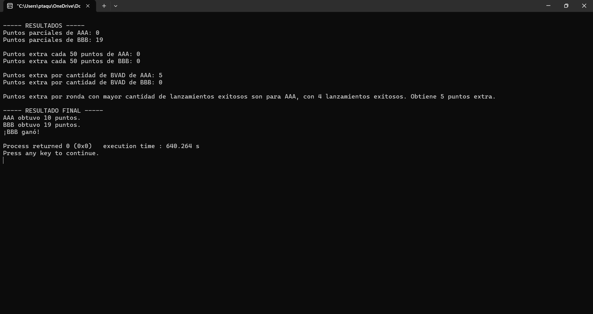
 | BVAD | c/ 50 p | mej. Racha
cant j. 1 | 1 | 0 | 4
cant j. 2 | 0 | 0 | 2
extra jug 1 | 5 | 0 | 5 | 10
extra jug 2 | 0 | 0 | 0 | 0

tot jug 1 | 10
tot jug 2 | 19

Prueba 3
Ronda | Jugador |  | Dados |  |  | NP | BVAD |  | ronda | totales | notas
1 | 1 |  | 6 | 1 | 5 | 1 | 0 |  | 12 | 0
1 | 1 |  |  |  |  | 0 | 0 |  | 0
1 | 1 |  |  |  |  | 0 | 0 |  | 0
1 | 1 |  |  |  |  | 0 | 0 |  | 0
1 | 2 |  | 3 | 3 | 4 | 0 | 0 |  | 10 | 10
1 | 2 |  | 1 | 6 | 4 | 1 | 0 |  | 11 | 0
1 | 2 |  |  |  |  | 0 | 0 |  | 0
1 | 2 |  |  |  |  | 0 | 0 |  | 0
2 | 1 |  | 5 | 4 | 6 | 0 | 0 |  | 15 | 15
2 | 1 |  | 2 | 5 | 6 | 1 | 0 |  | 13 | 0
2 | 1 |  |  |  |  | 0 | 0 |  | 0
2 | 1 |  |  |  |  | 0 | 0 |  | 0
2 | 2 |  | 6 | 5 | 4 | 0 | 0 |  | 15 | 15
2 | 2 |  | 5 | 3 | 4 | 0 | 0 |  | 12 | 27 | MEJOR RACHA JUGADOR 2: 3
2 | 2 |  | 3 | 3 | 6 | 0 | 0 |  | 12 | 39
2 | 2 |  |  |  |  | 0 | 0 |  | 0
3 | 1 |  | 5 | 4 | 4 | 0 | 0 |  | 13 | 13
3 | 1 |  | 4 | 4 | 4 | 0 | 1 | Q | 12 | 25
3 | 1 |  | 4 | 4 | 3 | 1 | 0 | SE PIERDE | 11 | 0 | EL BVAD LE SACA UN DADO AL OPONENTE, PERO COMO LUEGO SACA NP PIERDE LA VENTAJA
3 | 1 |  |  |  |  | 0 | 0 |  | 0
3 | 2 |  | 2 | 5 | 2 | 0 | 0 |  | 9 | 48
3 | 2 |  | 1 | 5 | 1 | 0 | 0 |  | 7 | 55
3 | 2 |  |  |  |  | 0 | 0 |  | 0
3 | 2 |  |  |  |  | 0 | 0 |  | 0
4 | 1 |  | 4 | 6 | 1 | 1 | 0 |  | 11 | 0
4 | 1 |  |  |  |  | 0 | 0 |  | 0
4 | 1 |  |  |  |  | 0 | 0 |  | 0
4 | 1 |  |  |  |  | 0 | 0 |  | 0
4 | 2 |  | 2 | 3 | 2 | 0 | 0 |  | 7 | 62
4 | 2 |  | 4 | 4 | 1 | 2 | 0 |  | 9 | 0 | EN LA SIGUIENTE TIRADA SOLO TENDRÁ 2 DADOS, DEBIDO AL DOBLE NP
4 | 2 |  |  |  |  | 0 | 0 |  | 0
4 | 2 |  |  |  |  | 0 | 0 |  | 0
5 | 1 |  | 3 | 3 | 1 | 0 | 0 |  | 7 | 7
5 | 1 |  | 5 | 6 | 1 | 1 | 0 |  | 12 | 0
5 | 1 |  |  |  |  | 0 | 0 |  | 0
5 | 1 |  |  |  |  | 0 | 0 |  | 0
5 | 2 |  | 4 | 5 |  | 1 | 0 |  | 9 | 0
5 | 2 |  |  |  |  | 0 | 0 |  | 0
5 | 2 |  |  |  |  | 0 | 0 |  | 0
5 | 2 |  |  |  |  | 0 | 0 |  | 0
6 | 1 |  | 4 | 1 | 4 | 0 | 0 |  | 9 | 9
6 | 1 |  | 2 | 1 | 5 | 0 | 0 |  | 8 | 17 | MEJOR RACHA JUGADOR 1: 2
6 | 1 |  |  |  |  | 0 | 0 |  | 0
6 | 1 |  |  |  |  | 0 | 0 |  | 0
6 | 2 |  | 1 | 5 | 5 | 0 | 0 |  | 11 | 11
6 | 2 |  | 6 | 2 | 6 | 2 | 0 |  | 14 | 0
6 | 2 |  |  |  |  | 0 | 0 |  | 0
6 | 2 |  |  |  |  | 0 | 0 |  | 0

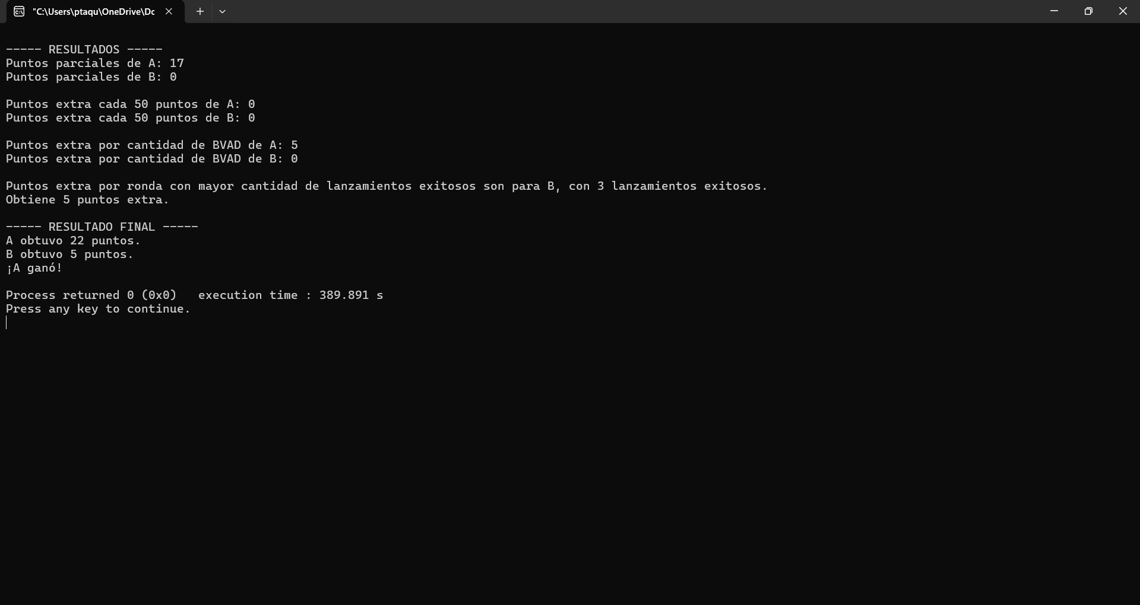
 | BVAD | c/ 50 p | mej. Racha | TOTAL
cant j. 1 | 1 | 0 | 2
cant j. 2 | 0 | 0 | 3
extra jug 1 | 5 | 0 | 0 | 5
extra jug 2 | 0 | 0 | 5 | 5

tot jug 1 | 22
tot jug 2 | 5

Prueba 4
Ronda | Jugador |  | Dados |  |  | NP | BVAD | ronda | totales | notas
1 | 1 |  | 2 | 4 | 5 | 0 | 0 | 11 | 11
1 | 1 |  | 4 | 5 | 2 | 0 | 0 | 11 | 22 | MEJOR RACHA JUGADOR 1: 2
1 | 1 |  |  |  |  | 0 | 0 | 0
1 | 1 |  |  |  |  | 0 | 0 | 0
1 | 2 |  | 6 | 4 | 4 | 0 | 0 | 14 | 14
1 | 2 |  | 1 | 1 | 5 | 2 | 0 | 7 | 0 | PIERDE UN DADO PARA LA PRÓXIMA RONDA
1 | 2 |  |  |  |  | 0 | 0 | 0
1 | 2 |  |  |  |  | 0 | 0 | 0
2 | 1 |  | 4 | 5 | 2 | 1 | 0 | 11 | 22
2 | 1 |  |  |  |  | 0 | 0 | 0
2 | 1 |  |  |  |  | 0 | 0 | 0
2 | 1 |  |  |  |  | 0 | 0 | 0
2 | 2 |  | 2 | 5 |  | 1 | 0 | 7 | 0
2 | 2 |  |  |  |  | 0 | 0 | 0
2 | 2 |  |  |  |  | 0 | 0 | 0
2 | 2 |  |  |  |  | 0 | 0 | 0
3 | 1 |  | 4 | 3 | 1 | 1 | 0 | 8 | 22
3 | 1 |  |  |  |  | 0 | 0 | 0
3 | 1 |  |  |  |  | 0 | 0 | 0
3 | 1 |  |  |  |  | 0 | 0 | 0
3 | 2 |  | 1 | 1 | 5 | 0 | 0 | 7 | 7
3 | 2 |  | 6 | 1 | 1 | 0 | 0 | 8 | 15 | MEJOR RACHA JUGADOR 2: 2
3 | 2 |  |  |  |  | 0 | 0 | 0
3 | 2 |  |  |  |  | 0 | 0 | 0
4 | 1 |  | 4 | 4 | 4 | 3 | 0 | 12 | 0 | PERDIÓ LA PARTIDA POR OBTENER 3 NP
4 | 1 |  |  |  |  | 0 | 0 | 0
4 | 1 |  |  |  |  | 0 | 0 | 0
4 | 1 |  |  |  |  | 0 | 0 | 0
4 | 2 |  |  |  |  | 0 | 0 | 0
4 | 2 |  |  |  |  | 0 | 0 | 0
4 | 2 |  |  |  |  | 0 | 0 | 0
4 | 2 |  |  |  |  | 0 | 0 | 0
5 | 1 |  |  |  |  | 0 | 0 | 0
5 | 1 |  |  |  |  | 0 | 0 | 0
5 | 1 |  |  |  |  | 0 | 0 | 0
5 | 1 |  |  |  |  | 0 | 0 | 0
5 | 2 |  |  |  |  | 0 | 0 | 0
5 | 2 |  |  |  |  | 0 | 0 | 0
5 | 2 |  |  |  |  | 0 | 0 | 0
5 | 2 |  |  |  |  | 0 | 0 | 0
6 | 1 |  |  |  |  | 0 | 0 | 0
6 | 1 |  |  |  |  | 0 | 0 | 0
6 | 1 |  |  |  |  | 0 | 0 | 0
6 | 1 |  |  |  |  | 0 | 0 | 0
6 | 2 |  |  |  |  | 0 | 0 | 0
6 | 2 |  |  |  |  | 0 | 0 | 0
6 | 2 |  |  |  |  | 0 | 0 | 0
6 | 2 |  |  |  |  | 0 | 0 | 0

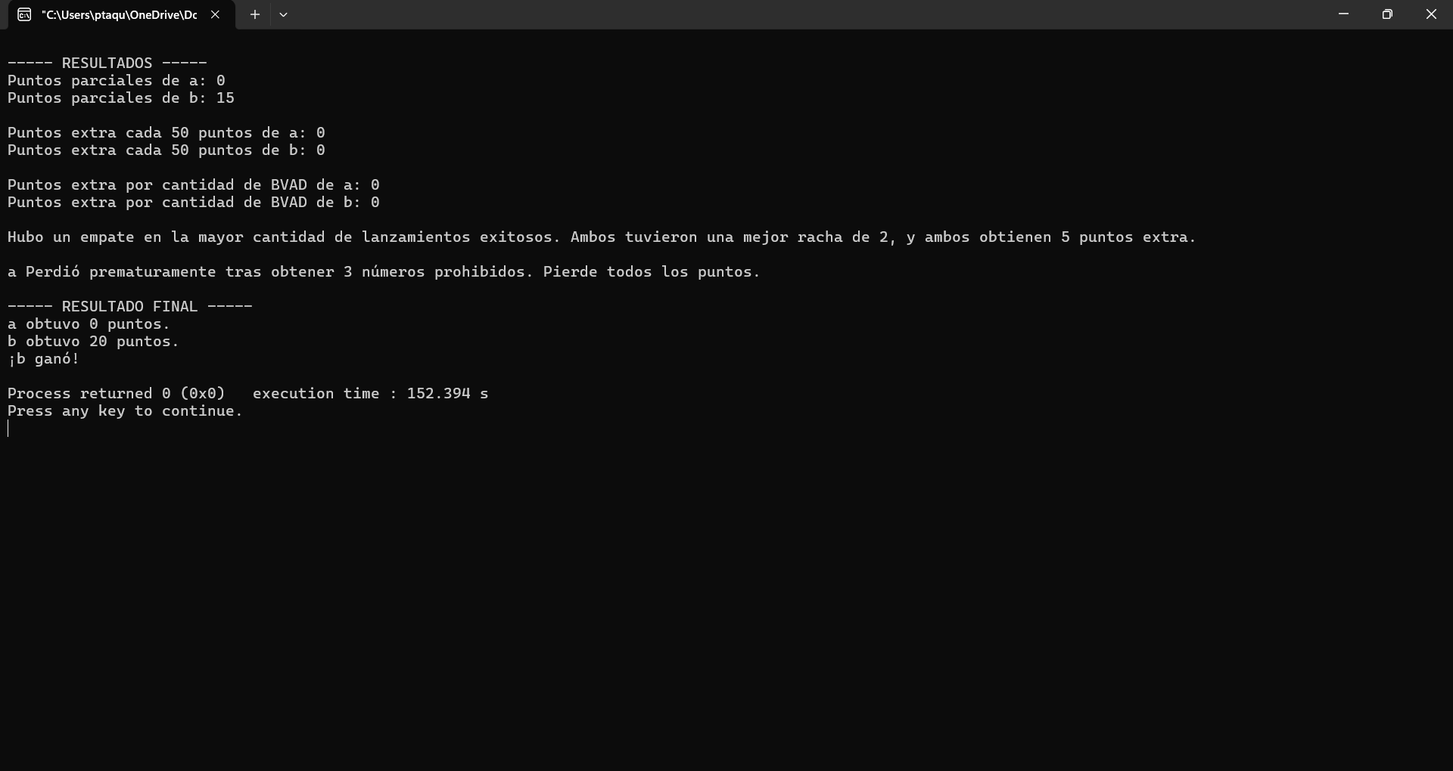
 | BVAD | c/ 50 p | mej. Racha | TOTAL
cant j. 1 | 0 | 0 | 2
cant j. 2 | 0 | 0 | 2
extra jug 1 | 0 | 0 | 5 | 5
extra jug 2 | 0 | 0 | 5 | 5

tot jug 1 | 5 | (pero queda 0 por perder con 3 NP)
tot jug 2 | 20

Prueba 5
Ronda | Jugador |  | Dados |  |  | NP | BVAD | ronda | totales | notas
1 | 1 |  | 5 | 3 | 6 | 0 | 0 | 14 | 14
1 | 1 |  | 1 | 6 | 6 | 1 | 0 | 13 | 0
1 | 1 |  |  |  |  | 0 | 0 | 0
1 | 1 |  |  |  |  | 0 | 0 | 0
1 | 2 |  | 5 | 1 | 5 | 1 | 0 | 11 | 0
1 | 2 |  |  |  |  | 0 | 0 | 0
1 | 2 |  |  |  |  | 0 | 0 | 0
1 | 2 |  |  |  |  | 0 | 0 | 0
2 | 1 |  | 2 | 2 | 5 | 2 | 0 | 9 | 0 | PIERDE UN DADO
2 | 1 |  |  |  |  | 0 | 0 | 0
2 | 1 |  |  |  |  | 0 | 0 | 0
2 | 1 |  |  |  |  | 0 | 0 | 0
2 | 2 |  | 1 | 3 | 6 | 0 | 0 | 10 | 10
2 | 2 |  | 6 | 1 | 5 | 0 | 0 | 12 | 22 | MEJOR RACHA JUGADOR 2: 2
2 | 2 |  |  |  |  | 0 | 0 | 0
2 | 2 |  |  |  |  | 0 | 0 | 0
3 | 1 |  | 5 | 3 |  | 1 | 0 | 8 | 0
3 | 1 |  |  |  |  | 0 | 0 | 0
3 | 1 |  |  |  |  | 0 | 0 | 0
3 | 1 |  |  |  |  | 0 | 0 | 0
3 | 2 |  | 4 | 5 | 4 | 0 | 0 | 13 | 35
3 | 2 |  | 3 | 6 | 1 | 1 | 0 | 10 | 22
3 | 2 |  |  |  |  | 0 | 0 | 0
3 | 2 |  |  |  |  | 0 | 0 | 0
4 | 1 |  | 3 | 6 | 4 | 1 | 0 | 13 | 0
4 | 1 |  |  |  |  | 0 | 0 | 0
4 | 1 |  |  |  |  | 0 | 0 | 0
4 | 1 |  |  |  |  | 0 | 0 | 0
4 | 2 |  | 1 | 1 | 2 | 0 | 0 | 4 | 26
4 | 2 |  | 5 | 4 | 1 | 1 | 0 | 10 | 22
4 | 2 |  |  |  |  | 0 | 0 | 0
4 | 2 |  |  |  |  | 0 | 0 | 0
5 | 1 |  | 3 | 4 | 4 | 0 | 0 | 11 | 11
5 | 1 |  | 6 | 1 | 3 | 0 | 0 | 10 | 21
5 | 1 |  | 5 | 5 | 3 | 2 | 0 | 13 | 0 | PIERDE UN DADO
5 | 1 |  |  |  |  | 0 | 0 | 0
5 | 2 |  | 4 | 6 | 6 | 0 | 0 | 16 | 38
5 | 2 |  | 5 | 4 | 5 | 2 | 0 | 14 | 0 | PIERDE UN DADO, Y TODOS LOS PUNTOS
5 | 2 |  |  |  |  | 0 | 0 | 0
5 | 2 |  |  |  |  | 0 | 0 | 0
6 | 1 |  | 1 | 3 |  | 0 | 0 | 4 | 4
6 | 1 |  | 4 | 3 |  | 0 | 0 | 7 | 11 | MEJOR RACHA JUGADOR 1: 2
6 | 1 |  |  |  |  | 0 | 0 | 0
6 | 1 |  |  |  |  | 0 | 0 | 0
6 | 2 |  | 4 | 4 |  | 0 | 0 | 8 | 8
6 | 2 |  | 6 | 6 |  | 2 | 0 | 12 | 0
6 | 2 |  |  |  |  | 0 | 0 | 0
6 | 2 |  |  |  |  | 0 | 0 | 0

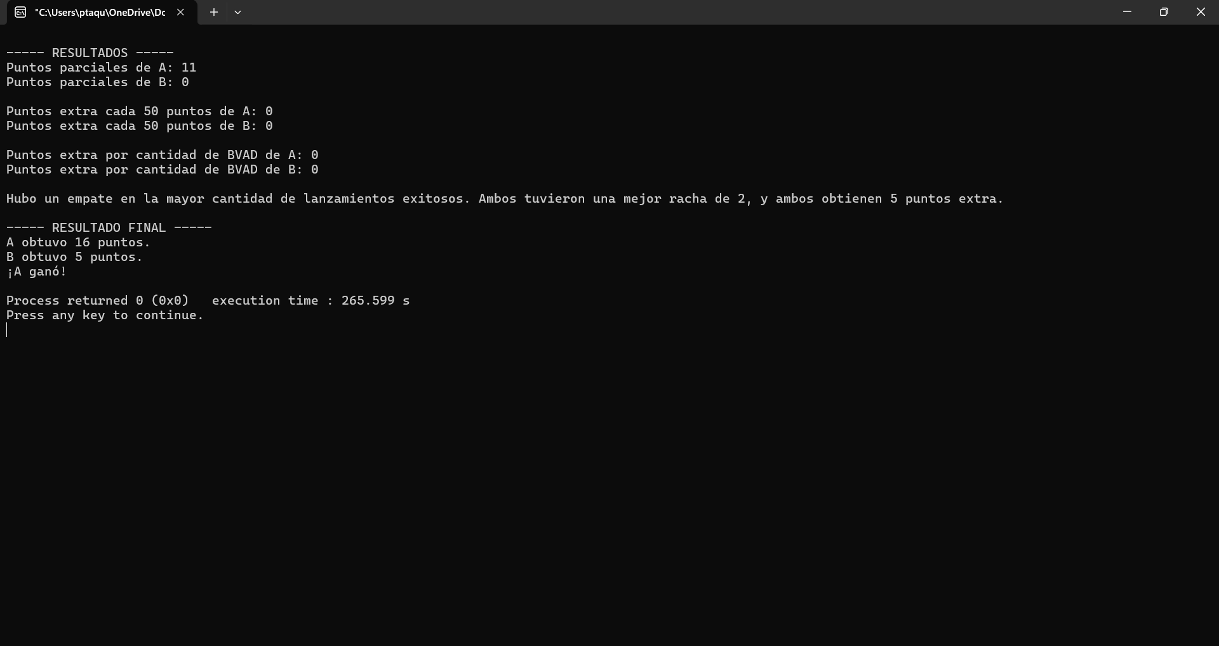
 | BVAD | c/ 50 p | mej. Racha | TOTAL
cant j. 1 | 0 | 0 | 2
cant j. 2 | 0 | 0 | 2
extra jug 1 | 0 | 0 | 5 | 5
extra jug 2 | 0 | 0 | 5 | 5

tot jug 1 | 16
tot jug 2 | 5

